プレス棟
工程レイアウト図： |  | 自動車アルミ補強板 Single（脱脂処理品） | コントロールプラン番号： | HH-5005
 |  |  | 文書番号： | HH-5305 | Rev. | 0

 | ミツイ精密株式会社 温水工場 プレス棟
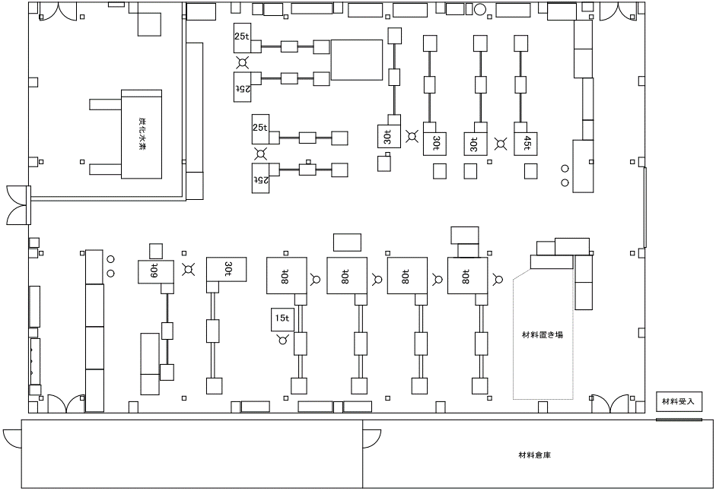

表面処理へ
（脱脂処理）
②③④⑤

④

①

⑥⑦⑧⑨

表面処理
工程レイアウト図： |  | 自動車アルミ補強板 Single（脱脂処理品） | コントロールプラン番号： | HH-5005
 |  |  | 文書番号： | HH-5305 | Rev. | 0

 | 温水工場 表面処理

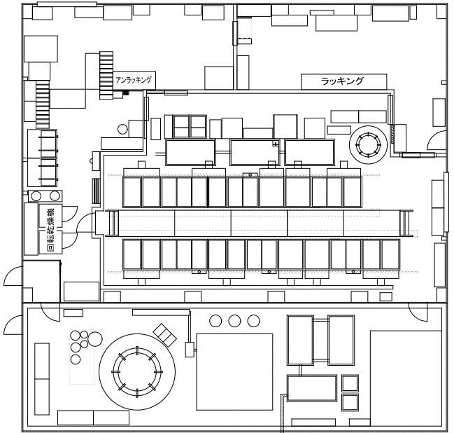

⑳
⑩
製品取り出し
治具セット

検査工程へ

プレス工程より

⑱
⑪
⑲

金型棟2F
工程レイアウト図： |  | 自動車アルミ補強板 Single（脱脂処理品） | コントロールプラン番号： | HH-5005
 |  |  | 文書番号： | HH-5305 | Rev. | 0

 | ミツイ精密株式会社 温水工場 金型棟2階

㉕

㉖
㉔

㉑

㉒
㉓

表面処理工程より

